Sheet1
 |  |  | 各厂商旗舰5G Soc对比 |  |  | 未发布 | 未发布
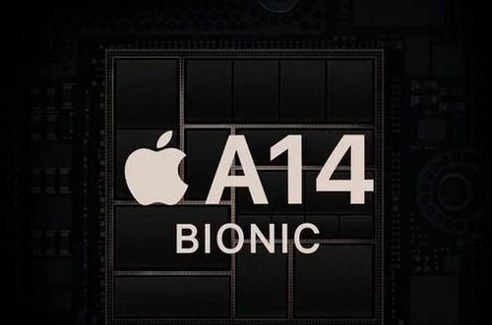 | 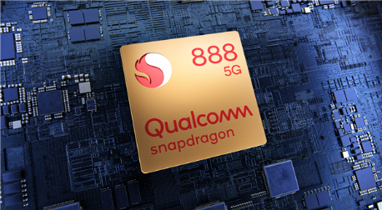 |  | 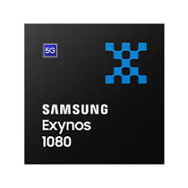 | 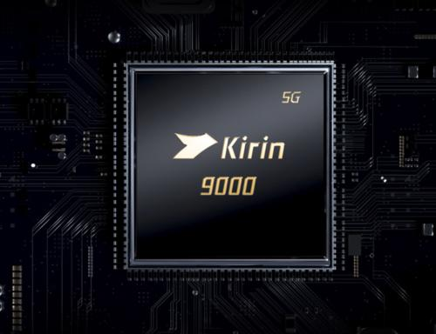 | 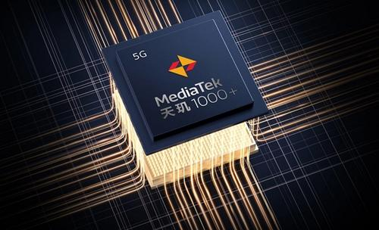
芯片 | A14 Bionic | Snapdragon 888 | Exynos 1080 | Kirin 9000 | Dimensity 1000plus | Dimensity 2000 | Exynos 2100
 | A14 仿生 | 骁龙888 | 猎户座1080 | 麒麟9000 | 天玑1000+ | 天玑2000 | 猎户座 2100
代表机型（首发） | iphone12系列 | 小米11 | vivo X60 | 华为Mate 40系列 | IQOO Z1
 |  |  |  | 同一系列还有阉割版 麒麟9000 E，NPU少了1个大核，GPU少了2个核心 | 天玑系列共有三款芯片 增强版天玑1000+ 标准版天玑1000 精简版天玑1000L（官方未发布，但有厂商在使用，应该是联发科根据部分厂商要求特别定制的） 区别主要在于CPU核心频率和GPU核心数量有所变化 | 上述名称传闻所得，因官方未发布， 真实名称尚不可知， 有消息透漏还有另一款天玑1500芯片，具体制程可能是6nm或5nm
设计厂商 | 苹果 | 高通 | 三星 | 华为 | 联发科 | 联发科 | 三星
制程 | 5nm | 5nm | 5nm | 5nm | 7nm | 6nm？5nm？ | 5nm
CPU | 2xFirestorm@3.01GHz 4xIcestorm@1.80GHz | Cortex-X1@2.84GHz 3xCortex-A78@2.40GHz 4xCortex-A55@1.80GHz | Cortex-A78@2.80GHz 3xCortex-A78@2.60GHz 4xCortex-A55@2.00GHz | Cortex-A77@3.13GHz 3xCortex-A77@2.54GHz 4xCortex-A55@2.04GHz | 4xCortex-A77@2.60GHz 4xCortex-A55@2.00GHz | Cortex-A78@2.80GHz 3xCortex-A78@2.60GHz 4xCortex-A55@2.00GHz 暂未发布，各核心频率可能有误 | Cortex-X1@2.91GHz 3xCortex-A78@2.81GHz 4xCortex-A55@2.21GHz 暂未发布，各核心频率可能有误
GPU | 4xcluster, A14-gen | Adreno 660 | Mali-G78 MP10 | Mali-G78 | Mail-G77 MC9
运存规格 | 苹果高速闪存 | LPDDR5 | LPDDR5/LPDDR4x | LPDDR5/LPDDR4x | LPDDR4X
Geekbench5单核成绩 | 1601 | 1135 | 888 | 1016 | 770 |  | 1089
GeekBench5多核成绩 | 4161 | 3818 | 3244 | 3668 | 2910 |  | 3963
注：在GeekBench5中同一处理器在不同机型下跑分成绩会有所变化 |  |  |  |  |  |  | 三星Exynos 2100还未发布， 数据为工程机测试所得，目前此芯片仍在调试中，数据波动较大

